상품제안서
무지 캔버스 파우치 [PH110] | 상품코드: F29855

 |  |  |  |  |  |  | 02-412-0044 | www.easy1.co.kr
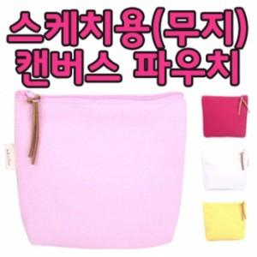

【상세/제작정보】 | [ 지퍼 색상에 따라 타입이 바뀌니 주문시 꼭 확인 바랍니다! ]

【인쇄/포장옵션】 | 실크, 풀칼라 / OPP(비닐)

【공급단가】 | 수량 | 500~ | 1,000~ | 3,000~ | 5,000~ | 10,000~
*VAT별도 | 단가 | 850원 | 840원 | 820원 | 800원 | 780원

【상품 URL】 | https://dev.easy1.co.kr:443/src/goods_detail.php?gdno=29855

